Mata-Mata
COPA DO MUNDO 2026 - FASE DE MATA-MATA

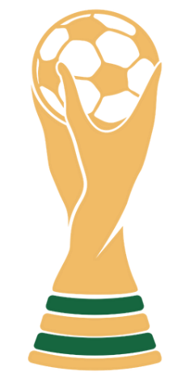
 | Fase de 32 |  |  |  |  |  |  |  |  |  |  |  |  |  |  |  |  | Fase de 32
 | 2026-06-29 | 74 |  |  |  |  |  |  |  |  |  |  |  |  |  |  |  | 2026-06-29 | 76
 |  |  | Oitavas de Final |  |  |  |  |  |  |  |  |  |  |  |  | Oitavas de Final
 |  |  | 2026-07-04 | 89 |  |  |  |  |  |  |  |  |  |  |  | 2026-07-05 | 91

 | 2026-06-30 | 77 |  |  |  |  |  |  |  |  |  |  |  |  |  |  |  | 2026-06-30 | 78
 |  |  |  |  | Quartas de Final |  |  |  |  |  |  |  |  | Quartas de Final
 |  |  |  |  | 2026-07-09 | 97 |  |  |  |  |  |  |  | 2026-07-12 | 99

 | 2026-06-28 | 73 |  |  |  |  |  |  | CAMPEÃO |  |  |  |  |  |  |  |  | 2026-06-30 | 79

 |  |  | 2026-07-04 | 90 |  |  |  |  |  |  |  |  |  |  |  | 2026-07-05 | 92

 | 2026-06-29 | 75 |  |  |  |  | Semifinal |  |  |  |  | Semifinal |  |  |  |  |  | 2026-07-01 | 80
 |  |  |  |  |  |  | 2026-07-14 | 101 |  |  |  | 2026-07-15 | 102
 |  |  |  |  |  |  |  |  |  | Final
 |  |  |  |  |  |  |  |  |  | 2026-07-19 | 104
 | 2026-07-02 | 83 |  |  |  |  |  |  |  |  |  |  |  |  |  |  |  | 2026-07-03 | 86

 |  |  | 2026-07-06 | 93 |  |  |  |  |  |  |  |  |  |  |  | 2026-07-07 | 95

 | 2026-07-02 | 84 |  |  |  |  |  |  |  | 3º e 4º lugar |  |  |  |  |  |  |  | 2026-07-03 | 88
 |  |  |  |  |  |  |  |  |  | 2026-07-18 | 103
 |  |  |  |  | 2026-07-10 | 98 |  |  |  |  |  |  |  | 2026-07-12 | 100

 | 2026-07-01 | 81 |  |  |  |  |  |  |  |  |  |  |  |  |  |  |  | 2026-07-02 | 85
 |  |  |  |  |  |  |  |  |  | Vencedor 3º Lugar
 |  |  | 2026-07-06 | 94 |  |  |  |  |  |  |  |  |  |  |  | 2026-07-07 | 96

 | 2026-07-01 | 82 |  |  |  |  |  |  |  |  |  |  |  |  |  |  |  | 2026-07-03 | 87

